2.Pivot VC
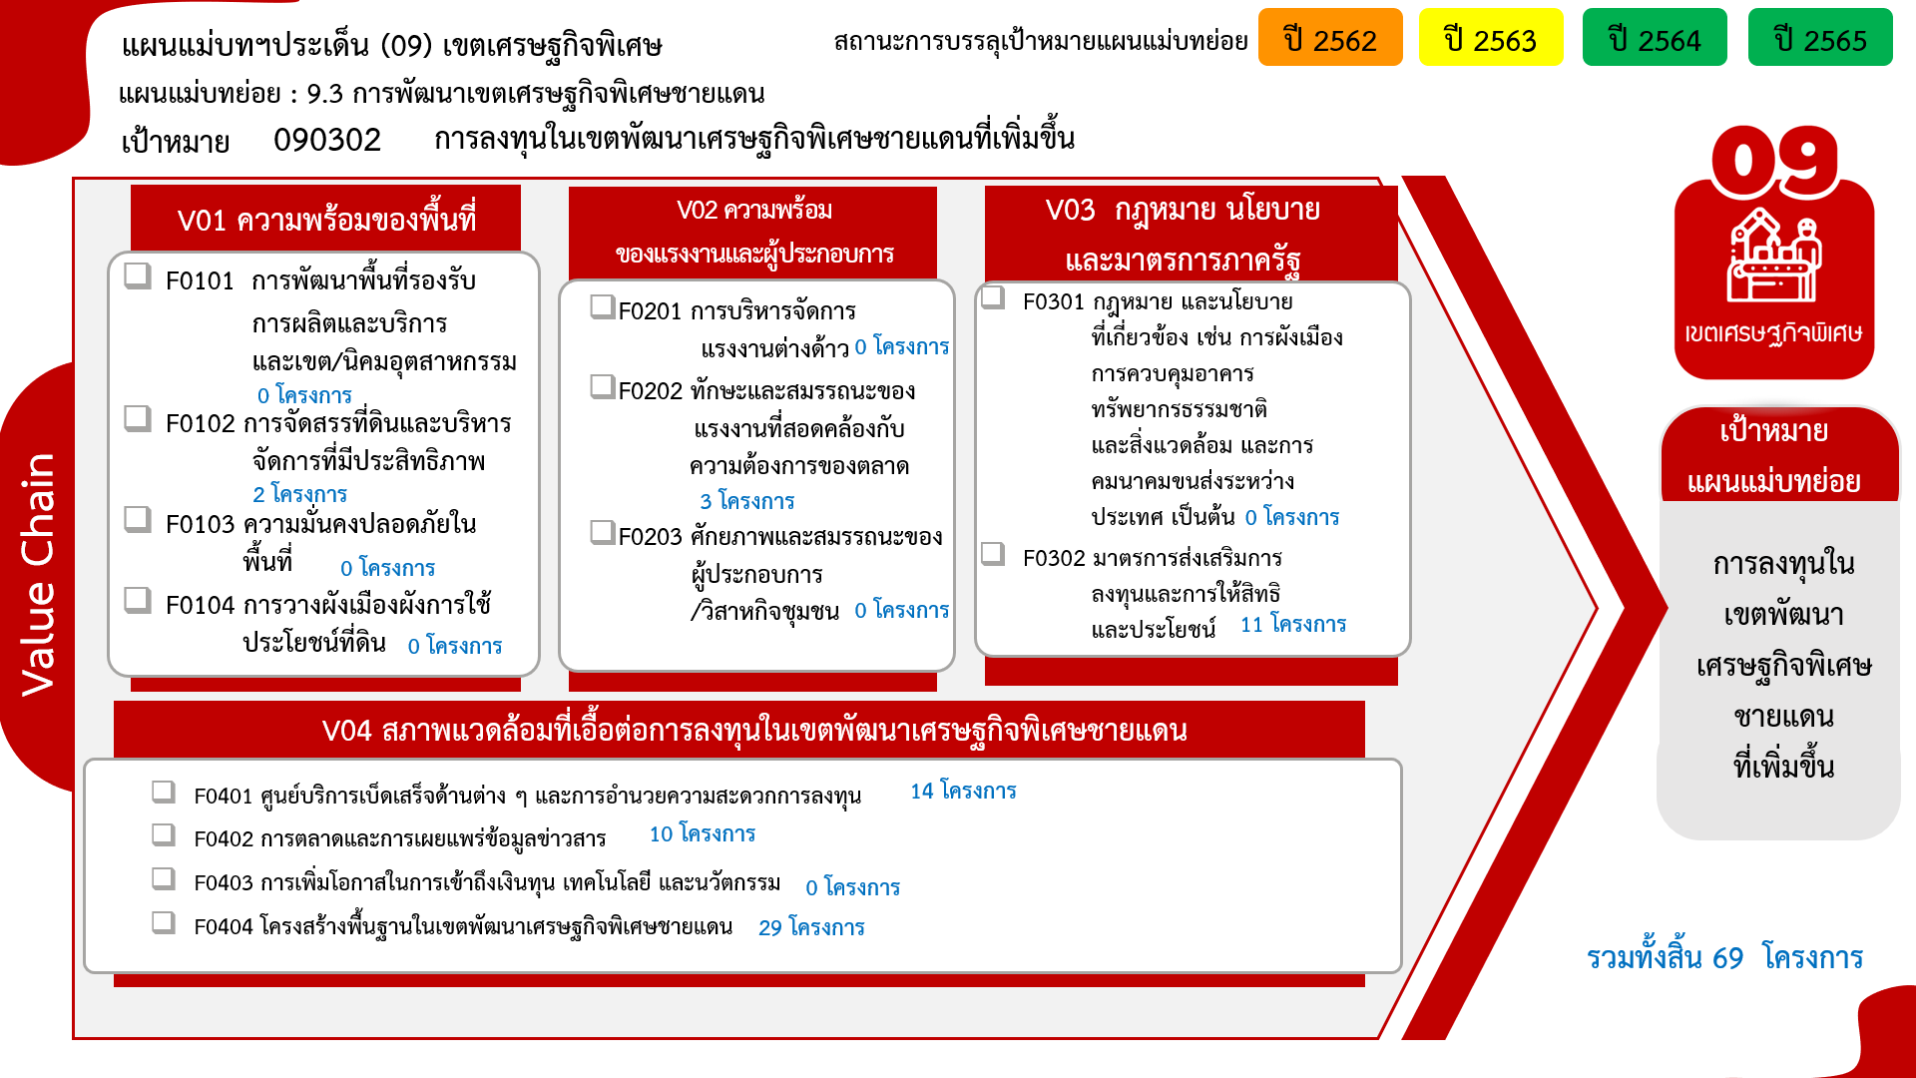
องค์ประกอบ / ปัจจัย | ปีงบประมาณ
 | 2556 | 2560 | 2561 | 2562 | 2563 | 2564 | 2565 | Grand Total
090302V01 | 1 | 3 | 2 |  | 15 | 6 | 2 | 29
090302V01F01 | 1 | 3 | 2 |  | 15 | 6 | 2 | 29
090302V02 |  |  |  |  | 2 |  |  | 2
090302V02F02 |  |  |  |  | 1 |  |  | 1
090302V02F03 |  |  |  |  | 1 |  |  | 1
090302V03 |  |  |  | 1 | 1 |  | 1 | 3
090302V03F02 |  |  |  | 1 | 1 |  | 1 | 3
090302V04 |  |  |  | 1 |  | 1 | 1 | 3
090302V04F04 |  |  |  | 1 |  | 1 | 1 | 3
090302V05 |  | 1 | 3 | 4 | 10 | 8 | 6 | 32
090302V05F01 |  |  |  | 1 | 1 | 2 | 2 | 6
090302V05F02 |  |  |  | 1 | 2 | 3 | 2 | 8
090302V05F03 |  | 1 |  | 1 | 1 | 3 | 2 | 8
090302V05F04 |  |  | 3 | 1 | 6 |  |  | 10
Grand Total | 1 | 4 | 5 | 6 | 28 | 15 | 10 | 69

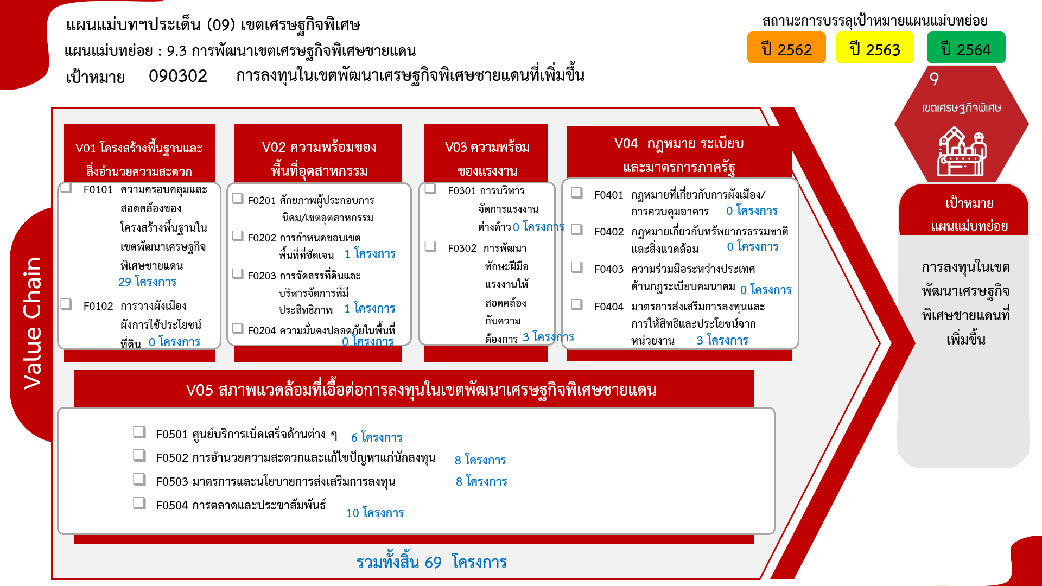

4. รวม
โครงการที่ปรากฎเป็นโครงการที่ผ่านการอนุมัติจากผู้บริหาร (M7) ของหน่วยงานเท่านั้น (ข้อมูล ณ เดือนมิถุนายน 2566)
 | โครงการภายใต้เป้าหมายแผนแม่บทย่อย: 090302 การลงทุนในเขตพัฒนาเศรษฐกิจพิเศษชายแดนที่เพิ่มขึ้น
กรุณา Log in เข้าระบบ eMENSCR ก่อนดำเนินการ Click ที่ link โครงการนั้น ๆ
หมายเหตุ : หากไม่ Login จะไม่สามารถดูรายละเอียดโครงการได้

รหัสโครงการ | ชื่อโครงการ / การดำเนินงาน | ชื่อโครงการ / การดำเนินงาน | ยุทธศาสตร์ชาติที่เกี่ยวข้องโดยตรง (ข้อความ) | วันที่เริ่มต้นโครงการ | ปีงบประมาณ | วันที่สิ้นสุดโครงการ | หน่วยงานระดับกองหรือเทียบเท่า | หน่วยงานระดับกรมหรือเทียบเท่า | หน่วยงานระดับกระทรวงหรือเทียบเท่า | ประเภทโครงการ | องค์ประกอบ | ปัจจัย
คค 0410/-61-0006 | โครงการศูนย์เปลี่ยนถ่ายรูปแบบการขนส่งสินค้าเชียงของ จังหวัดเชียงราย | โครงการศูนย์เปลี่ยนถ่ายรูปแบบการขนส่งสินค้าเชียงของ จังหวัดเชียงราย | ด้านการสร้างความสามารถในการแข่งขัน | มกราคม 2556 | 2556 | ธันวาคม 2565 | สำนักการขนส่งสินค้า | กรมการขนส่งทางบก | กระทรวงคมนาคม |  | 090302V01 | 090302V01F01
คค 0514-64-0001 | โครงการการพัฒนาท่าอากาศยานเขตพัฒนาเศรษฐกิจพิเศษ | โครงการการพัฒนาท่าอากาศยานเขตพัฒนาเศรษฐกิจพิเศษ | ด้านการสร้างความสามารถในการแข่งขัน | ตุลาคม 2559 | 2560 | กันยายน 2564 | กองแผนงาน | กรมท่าอากาศยาน | กระทรวงคมนาคม |  | 090302V01 | 090302V01F01
กค 0305-62-0002 | นำที่ราชพัสดุมาสนับสนุนพื้นที่เขตพัฒนาเศรษฐกิจพิเศษ | นำที่ราชพัสดุมาสนับสนุนพื้นที่เขตพัฒนาเศรษฐกิจพิเศษ | ด้านการสร้างความสามารถในการแข่งขัน | ตุลาคม 2559 | 2560 | กันยายน 2565 | กองบริหารที่ราชพัสดุภูมิภาค | กรมธนารักษ์ | กระทรวงการคลัง |  | 090302V05 | 090302V05F03
มท.5305.11-64-0001 | โครงการพัฒนาระบบไฟฟ้าเพื่อรองรับการจัดตั้งเขตพัฒนาเศรษฐกิจพิเศษ ระยะแรก | โครงการพัฒนาระบบไฟฟ้าเพื่อรองรับการจัดตั้งเขตพัฒนาเศรษฐกิจพิเศษ ระยะแรก | ด้านการสร้างความสามารถในการแข่งขัน | ตุลาคม 2559 | 2560 | ธันวาคม 2568 | กองจัดการโครงการ 1 ฝ่ายบริหารโครงการ 1 | การไฟฟ้าส่วนภูมิภาค | กระทรวงมหาดไทย |  | 090302V01 | 090302V01F01
มท.5305.11-62-0001 | โครงการพัฒนาระบบไฟฟ้าเพื่อรองรับการจัดตั้งเขตพัฒนาเศรษฐกิจพิเศษ ระยะที่ 2 (คพพ.2) | โครงการพัฒนาระบบไฟฟ้าเพื่อรองรับการจัดตั้งเขตพัฒนาเศรษฐกิจพิเศษ ระยะที่ 2 (คพพ.2) | ด้านการสร้างความสามารถในการแข่งขัน | สิงหาคม 2560 | 2560 | สิงหาคม 2567 | กองจัดการโครงการ 1 ฝ่ายบริหารโครงการ 1 | การไฟฟ้าส่วนภูมิภาค | กระทรวงมหาดไทย |  | 090302V01 | 090302V01F01
มท 0717-62-0007 | โครงการพัฒนาพื้นที่เขตเศรษฐกิจพิเศษ | โครงการพัฒนาพื้นที่เขตเศรษฐกิจพิเศษ | ด้านการสร้างความสามารถในการแข่งขัน | ตุลาคม 2560 | 2561 | กันยายน 2565 | สำนักสนับสนุนและพัฒนาตามผังเมือง | กรมโยธาธิการและผังเมือง | กระทรวงมหาดไทย |  | 090302V01 | 090302V01F01
รง 0510-61-0003 | โครงการส่งเสริมการมีส่วนร่วมในการบริหารแรงงานสัมพันธ์สร้างสรรค์ตามแนวทางประชารัฐในเขตพัฒนาเศรษฐกิจพิเศษ | โครงการส่งเสริมการมีส่วนร่วมในการบริหารแรงงานสัมพันธ์สร้างสรรค์ตามแนวทางประชารัฐในเขตพัฒนาเศรษฐกิจพิเศษ | ด้านการสร้างโอกาสและความเสมอภาคทางสังคม | ตุลาคม 2560 | 2561 | กันยายน 2562 | สำนักแรงงานสัมพันธ์ | กรมสวัสดิการและคุ้มครองแรงงาน | กระทรวงแรงงาน |  | 090302V01 | 090302V01F01
อก 5102.2-61-0001 | โครงการจัดตั้งนิคมอุตสาหกรรมในพื้นที่เขตพัฒนาเศรษฐกิจพิเศษตาก | โครงการจัดตั้งนิคมอุตสาหกรรมในพื้นที่เขตพัฒนาเศรษฐกิจพิเศษตาก | ด้านการสร้างความสามารถในการแข่งขัน | ตุลาคม 2560 | 2561 | กันยายน 2564 | ฝ่ายพัฒนา | การนิคมอุตสาหกรรมแห่งประเทศไทย | กระทรวงอุตสาหกรรม |  | 090302V05 | 090302V05F04
อก 5102.2-61-0002 | โครงการจัดตั้งนิคมอุตสาหกรรมในพื้นที่เขตพัฒนาเศรษฐกิจพิเศษสงขลา | โครงการจัดตั้งนิคมอุตสาหกรรมในพื้นที่เขตพัฒนาเศรษฐกิจพิเศษสงขลา | ด้านการสร้างความสามารถในการแข่งขัน | ตุลาคม 2560 | 2561 | กันยายน 2564 | ฝ่ายพัฒนา | การนิคมอุตสาหกรรมแห่งประเทศไทย | กระทรวงอุตสาหกรรม |  | 090302V05 | 090302V05F04
อก 5102.2-61-0003 | โครงการจัดตั้งนิคมอุตสาหกรรมในพื้นที่เขตพัฒนาเศรษฐกิจพิเศษนราธิวาส | โครงการจัดตั้งนิคมอุตสาหกรรมในพื้นที่เขตพัฒนาเศรษฐกิจพิเศษนราธิวาส | ด้านการสร้างความสามารถในการแข่งขัน | ตุลาคม 2560 | 2561 | กันยายน 2564 | ฝ่ายพัฒนา | การนิคมอุตสาหกรรมแห่งประเทศไทย | กระทรวงอุตสาหกรรม |  | 090302V05 | 090302V05F04
คค 06138-62-0001 | โครงการพัฒนาทางหลวงเพื่อสนับสนุนเขตเศรษฐกิจพิเศษ ปีพ.ศ. 2562 | โครงการพัฒนาทางหลวงเพื่อสนับสนุนเขตเศรษฐกิจพิเศษ ปีพ.ศ. 2562 | ด้านการสร้างความสามารถในการแข่งขัน | ตุลาคม 2561 | 2562 | กันยายน 2562 | สำนักแผนงาน | กรมทางหลวง | กระทรวงคมนาคม |  | 090302V03 | 090302V03F02
กค 0502(28)-63-0001 | โครงการก่อสร้างด่านศุลกากรแม่สอด แห่งที่ 2 | โครงการก่อสร้างด่านศุลกากรแม่สอด แห่งที่ 2 | ด้านการสร้างความสามารถในการแข่งขัน | ตุลาคม 2561 | 2562 | กันยายน 2564 | ด่านศุลกากรแม่สอด (ดมด.) | กรมศุลกากร | กระทรวงการคลัง |  | 090302V05 | 090302V05F02
มท 0212-62-0004 | โครงการสนับสนุนการขับเคลื่อนการดำเนินงานเขตพัฒนาเศรษฐกิจพิเศษ | โครงการสนับสนุนการขับเคลื่อนการดำเนินงานเขตพัฒนาเศรษฐกิจพิเศษ | ด้านการสร้างความสามารถในการแข่งขัน | ตุลาคม 2561 | 2562 | กันยายน 2562 | สำนักพัฒนาและส่งเสริมการบริหารราชการจังหวัด | สำนักงานปลัดกระทรวงมหาดไทย | กระทรวงมหาดไทย |  | 090302V05 | 090302V05F01
อก 0204-62-0002 | ประชาสัมพันธ์เขตพัฒนาเศรษฐกิจพิเศษในเชิงพื้นที่ | ประชาสัมพันธ์เขตพัฒนาเศรษฐกิจพิเศษในเชิงพื้นที่ | ด้านการสร้างความสามารถในการแข่งขัน | ตุลาคม 2561 | 2562 | พฤศจิกายน 2562 | กองยุทธศาสตร์และแผนงาน | สำนักงานปลัดกระทรวงอุตสาหกรรม (ราชการบริหารส่วนกลาง) | กระทรวงอุตสาหกรรม |  | 090302V05 | 090302V05F03
อก 0802-62-0010 | โครงการจัดทำแผนแม่บทและแผนการขับเคลื่อนยุทธศาสตร์การพัฒนาอุตสาหกรรมภูมิภาคสู่ประเทศไทย 4.0 | โครงการจัดทำแผนแม่บทและแผนการขับเคลื่อนยุทธศาสตร์การพัฒนาอุตสาหกรรมภูมิภาคสู่ประเทศไทย 4.0 | ด้านการสร้างความสามารถในการแข่งขัน | ธันวาคม 2561 | 2562 | กันยายน 2562 | กองนโยบายอุตสาหกรรมมหาภาค | สำนักงานเศรษฐกิจอุตสาหกรรม | กระทรวงอุตสาหกรรม |  | 090302V04 | 090302V04F04
อก 0802-62-0015 | โครงการขับเคลื่อนเขตพัฒนาเศรษฐกิจพิเศษด้วยการตลาดและประชาสัมพันธ์เชิงรุก | โครงการขับเคลื่อนเขตพัฒนาเศรษฐกิจพิเศษด้วยการตลาดและประชาสัมพันธ์เชิงรุก | ด้านการสร้างความสามารถในการแข่งขัน | ธันวาคม 2561 | 2562 | กันยายน 2562 | กองนโยบายอุตสาหกรรมมหาภาค | สำนักงานเศรษฐกิจอุตสาหกรรม | กระทรวงอุตสาหกรรม |  | 090302V05 | 090302V05F04
พณ 0304-63-0002 | โครงการขยายการค้าการลงทุนชายแดนและเขตพัฒนาเศรษฐกิจพิเศษ (2563) | โครงการขยายการค้าการลงทุนชายแดนและเขตพัฒนาเศรษฐกิจพิเศษ (2563) | ด้านการสร้างความสามารถในการแข่งขัน | ตุลาคม 2562 | 2563 | กันยายน 2563 | กองความร่วมมือการค้าและการลงทุน | กรมการค้าต่างประเทศ | กระทรวงพาณิชย์ |  | 090302V05 | 090302V05F04
สธ 0404-63-0024 | โครงการพัฒนาสมรรถนะช่องทางเข้าออกระหว่างประเทศและจังหวัดชายแดนเพื่อรองรับเขตพัฒนาเศรษฐกิจพิเศษ | โครงการพัฒนาสมรรถนะช่องทางเข้าออกระหว่างประเทศและจังหวัดชายแดนเพื่อรองรับเขตพัฒนาเศรษฐกิจพิเศษ | ด้านการสร้างความสามารถในการแข่งขัน | ตุลาคม 2562 | 2563 | กันยายน 2563 | กองแผนงาน | กรมควบคุมโรค | กระทรวงสาธารณสุข |  | 090302V01 | 090302V01F01
คค 06138-63-0002 | โครงการพัฒนาทางหลวงเพื่อสนับสนุนเขตเศรษฐกิจพิเศษ ปี 2563 | โครงการพัฒนาทางหลวงเพื่อสนับสนุนเขตเศรษฐกิจพิเศษ ปี 2563 | ด้านการสร้างความสามารถในการแข่งขัน | ตุลาคม 2562 | 2563 | กันยายน 2563 | สำนักแผนงาน | กรมทางหลวง | กระทรวงคมนาคม |  | 090302V03 | 090302V03F02
คค 06022-63-0004 | บูรณะทางผิวแอสฟัลต์ ทางหลวงหมายเลข 212 สาย กลางน้อย - ย้อมพัฒนา ตำบลดอนนางหงษ์ อำเภอธาตุพนม จังหวัดนครพนม ถนน 4 ช่องจราจร ผิวทางกว้างช่องละ 3.50 เมตร ยาว1,000.00 เมตร ไหล่ทางกว้างข้างละ 2.00 เมตร หรือมีผิวจราจร 20,507.00 ตารางเมตร | บูรณะทางผิวแอสฟัลต์ ทางหลวงหมายเลข 212 สาย กลางน้อย - ย้อมพัฒนา ตำบลดอนนางหงษ์ อำเภอธาตุพนม จังหวัดนครพนม ถนน 4 ช่องจราจร ผิวทางกว้างช่องละ 3.50 เมตร ยาว1,000.00 เมตร ไหล่ทางกว้างข้างละ 2.00 เมตร หรือมีผิวจราจร 20,507.00 ตารางเมตร | ด้านการสร้างความสามารถในการแข่งขัน | มกราคม 2563 | 2563 | กันยายน 2563 | แขวงทางหลวงนครพนม | กรมทางหลวง | กระทรวงคมนาคม |  | 090302V05 | 090302V05F03
คค 0514-63-0028 | โครงการการพัฒนาท่าอากาศยานเขตพัฒนาเศรษฐกิจพิเศษ (ปีงบประมาณ 2563) | โครงการการพัฒนาท่าอากาศยานเขตพัฒนาเศรษฐกิจพิเศษ (ปีงบประมาณ 2563) | ด้านการสร้างความสามารถในการแข่งขัน | ตุลาคม 2562 | 2563 | กันยายน 2564 | กองแผนงาน | กรมท่าอากาศยาน | กระทรวงคมนาคม |  | 090302V01 | 090302V01F01
รง 0407-63-0002 | โครงการเพิ่มทักษะกำลังแรงงานในพื้นที่เขตพัฒนาเศรษฐกิจพิเศษ | โครงการเพิ่มทักษะกำลังแรงงานในพื้นที่เขตพัฒนาเศรษฐกิจพิเศษ | ด้านการพัฒนาและเสริมสร้างศักยภาพทรัพยากรมนุษย์ | ตุลาคม 2562 | 2563 | กันยายน 2563 | สำนักพัฒนาผู้ฝึกและเทคโนโลยีการฝึก | กรมพัฒนาฝีมือแรงงาน | กระทรวงแรงงาน |  | 090302V01 | 090302V01F01
มท 0717-63-0012 | โครงการพัฒนาพื้นที่เขตเศรษฐกิจพิเศษ | โครงการพัฒนาพื้นที่เขตเศรษฐกิจพิเศษ | ด้านการสร้างความสามารถในการแข่งขัน | ตุลาคม 2562 | 2563 | กันยายน 2565 | สำนักสนับสนุนและพัฒนาตามผังเมือง | กรมโยธาธิการและผังเมือง | กระทรวงมหาดไทย |  | 090302V01 | 090302V01F01
กค 0502(37)-63-0001 | โครงการก่อสร้างอาคารชุดพักอาศัยและบ้านพักข้าราชการด่านศุลกากรตากใบ 1 แห่ง | โครงการก่อสร้างอาคารชุดพักอาศัยและบ้านพักข้าราชการด่านศุลกากรตากใบ 1 แห่ง | ด้านการสร้างความสามารถในการแข่งขัน | ตุลาคม 2562 | 2563 | กุมภาพันธ์ 2564 | ด่านศุลกากรตากใบ (ดตบ.) | กรมศุลกากร | กระทรวงการคลัง |  | 090302V02 | 090302V02F03
กค 0502(28)-63-0002 | โครงการปรับปรุงซ่อมแซมอาคารที่ทำการด่านศุลกากรแม่สอด อาคารด่านพรมแดนท่าสายลวด อาคารที่พักอาศัยและสิ่งปลูกสร้างประกอบ | โครงการปรับปรุงซ่อมแซมอาคารที่ทำการด่านศุลกากรแม่สอด อาคารด่านพรมแดนท่าสายลวด อาคารที่พักอาศัยและสิ่งปลูกสร้างประกอบ | ด้านการสร้างความสามารถในการแข่งขัน | ตุลาคม 2562 | 2563 | กันยายน 2563 | ด่านศุลกากรแม่สอด (ดมด.) | กรมศุลกากร | กระทรวงการคลัง |  | 090302V01 | 090302V01F01
กค 0502(37)-63-0002 | โครงการปรับปรุงซ่อมแซมอาคารที่ทำการด่านศุลกากรตากใบ | โครงการปรับปรุงซ่อมแซมอาคารที่ทำการด่านศุลกากรตากใบ | ด้านการสร้างความสามารถในการแข่งขัน | ธันวาคม 2562 | 2563 | กันยายน 2563 | ด่านศุลกากรตากใบ (ดตบ.) | กรมศุลกากร | กระทรวงการคลัง |  | 090302V01 | 090302V01F01
กค 0502(1)-63-0001 | โครงการก่อสร้างด่านศุลกากรบริเวณจุดผ่านแดนถาวรบ้านพุน้ำร้อน ระยะที่ 1 ตำบลบ้านเก่า อำเภอเมือง จังหวัดกาญจนบุรี 1 แห่ง | โครงการก่อสร้างด่านศุลกากรบริเวณจุดผ่านแดนถาวรบ้านพุน้ำร้อน ระยะที่ 1 ตำบลบ้านเก่า อำเภอเมือง จังหวัดกาญจนบุรี 1 แห่ง | ด้านการสร้างความสามารถในการแข่งขัน | ตุลาคม 2562 | 2563 | พฤศจิกายน 2562 | ด่านศุลกากรสังขละบุรี (ดสบ.) | กรมศุลกากร | กระทรวงการคลัง |  | 090302V05 | 090302V05F02
...

เรียง VC
โครงการที่ปรากฎเป็นโครงการที่ผ่านการอนุมัติจากผู้บริหาร (M7) ของหน่วยงานเท่านั้น (ข้อมูล ณ เดือนมิถุนายน 2566)
 |  |  | โครงการภายใต้เป้าหมายแผนแม่บทย่อย: 090302 การลงทุนในเขตพัฒนาเศรษฐกิจพิเศษชายแดนที่เพิ่มขึ้น
กรุณา Log in เข้าระบบ eMENSCR ก่อนดำเนินการ Click ที่ link โครงการนั้น ๆ
หมายเหตุ : หากไม่ Login จะไม่สามารถดูรายละเอียดโครงการได้

องค์ประกอบ | ปัจจัย | รหัสโครงการ | ชื่อโครงการ / การดำเนินงาน | ชื่อโครงการ / การดำเนินงาน | ยุทธศาสตร์ชาติที่เกี่ยวข้องโดยตรง (ข้อความ) | วันที่เริ่มต้นโครงการ | ปีงบประมาณ | วันที่สิ้นสุดโครงการ | หน่วยงานระดับกองหรือเทียบเท่า | หน่วยงานระดับกรมหรือเทียบเท่า | หน่วยงานระดับกระทรวงหรือเทียบเท่า | ประเภทโครงการ
090302V01 | 090302V01F01 | คค 0410/-61-0006 | โครงการศูนย์เปลี่ยนถ่ายรูปแบบการขนส่งสินค้าเชียงของ จังหวัดเชียงราย | โครงการศูนย์เปลี่ยนถ่ายรูปแบบการขนส่งสินค้าเชียงของ จังหวัดเชียงราย | ด้านการสร้างความสามารถในการแข่งขัน | มกราคม 2556 | 2556 | ธันวาคม 2565 | สำนักการขนส่งสินค้า | กรมการขนส่งทางบก | กระทรวงคมนาคม
090302V01 | 090302V01F01 | คค 0514-64-0001 | โครงการการพัฒนาท่าอากาศยานเขตพัฒนาเศรษฐกิจพิเศษ | โครงการการพัฒนาท่าอากาศยานเขตพัฒนาเศรษฐกิจพิเศษ | ด้านการสร้างความสามารถในการแข่งขัน | ตุลาคม 2559 | 2560 | กันยายน 2564 | กองแผนงาน | กรมท่าอากาศยาน | กระทรวงคมนาคม
090302V01 | 090302V01F01 | มท.5305.11-64-0001 | โครงการพัฒนาระบบไฟฟ้าเพื่อรองรับการจัดตั้งเขตพัฒนาเศรษฐกิจพิเศษ ระยะแรก | โครงการพัฒนาระบบไฟฟ้าเพื่อรองรับการจัดตั้งเขตพัฒนาเศรษฐกิจพิเศษ ระยะแรก | ด้านการสร้างความสามารถในการแข่งขัน | ตุลาคม 2559 | 2560 | ธันวาคม 2568 | กองจัดการโครงการ 1 ฝ่ายบริหารโครงการ 1 | การไฟฟ้าส่วนภูมิภาค | กระทรวงมหาดไทย
090302V01 | 090302V01F01 | มท.5305.11-62-0001 | โครงการพัฒนาระบบไฟฟ้าเพื่อรองรับการจัดตั้งเขตพัฒนาเศรษฐกิจพิเศษ ระยะที่ 2 (คพพ.2) | โครงการพัฒนาระบบไฟฟ้าเพื่อรองรับการจัดตั้งเขตพัฒนาเศรษฐกิจพิเศษ ระยะที่ 2 (คพพ.2) | ด้านการสร้างความสามารถในการแข่งขัน | สิงหาคม 2560 | 2560 | สิงหาคม 2567 | กองจัดการโครงการ 1 ฝ่ายบริหารโครงการ 1 | การไฟฟ้าส่วนภูมิภาค | กระทรวงมหาดไทย
090302V01 | 090302V01F01 | มท 0717-62-0007 | โครงการพัฒนาพื้นที่เขตเศรษฐกิจพิเศษ | โครงการพัฒนาพื้นที่เขตเศรษฐกิจพิเศษ | ด้านการสร้างความสามารถในการแข่งขัน | ตุลาคม 2560 | 2561 | กันยายน 2565 | สำนักสนับสนุนและพัฒนาตามผังเมือง | กรมโยธาธิการและผังเมือง | กระทรวงมหาดไทย
090302V01 | 090302V01F01 | รง 0510-61-0003 | โครงการส่งเสริมการมีส่วนร่วมในการบริหารแรงงานสัมพันธ์สร้างสรรค์ตามแนวทางประชารัฐในเขตพัฒนาเศรษฐกิจพิเศษ | โครงการส่งเสริมการมีส่วนร่วมในการบริหารแรงงานสัมพันธ์สร้างสรรค์ตามแนวทางประชารัฐในเขตพัฒนาเศรษฐกิจพิเศษ | ด้านการสร้างโอกาสและความเสมอภาคทางสังคม | ตุลาคม 2560 | 2561 | กันยายน 2562 | สำนักแรงงานสัมพันธ์ | กรมสวัสดิการและคุ้มครองแรงงาน | กระทรวงแรงงาน
090302V01 | 090302V01F01 | สธ 0404-63-0024 | โครงการพัฒนาสมรรถนะช่องทางเข้าออกระหว่างประเทศและจังหวัดชายแดนเพื่อรองรับเขตพัฒนาเศรษฐกิจพิเศษ | โครงการพัฒนาสมรรถนะช่องทางเข้าออกระหว่างประเทศและจังหวัดชายแดนเพื่อรองรับเขตพัฒนาเศรษฐกิจพิเศษ | ด้านการสร้างความสามารถในการแข่งขัน | ตุลาคม 2562 | 2563 | กันยายน 2563 | กองแผนงาน | กรมควบคุมโรค | กระทรวงสาธารณสุข
090302V01 | 090302V01F01 | คค 0514-63-0028 | โครงการการพัฒนาท่าอากาศยานเขตพัฒนาเศรษฐกิจพิเศษ (ปีงบประมาณ 2563) | โครงการการพัฒนาท่าอากาศยานเขตพัฒนาเศรษฐกิจพิเศษ (ปีงบประมาณ 2563) | ด้านการสร้างความสามารถในการแข่งขัน | ตุลาคม 2562 | 2563 | กันยายน 2564 | กองแผนงาน | กรมท่าอากาศยาน | กระทรวงคมนาคม
090302V01 | 090302V01F01 | รง 0407-63-0002 | โครงการเพิ่มทักษะกำลังแรงงานในพื้นที่เขตพัฒนาเศรษฐกิจพิเศษ | โครงการเพิ่มทักษะกำลังแรงงานในพื้นที่เขตพัฒนาเศรษฐกิจพิเศษ | ด้านการพัฒนาและเสริมสร้างศักยภาพทรัพยากรมนุษย์ | ตุลาคม 2562 | 2563 | กันยายน 2563 | สำนักพัฒนาผู้ฝึกและเทคโนโลยีการฝึก | กรมพัฒนาฝีมือแรงงาน | กระทรวงแรงงาน
...

